Worksheet
 |  |  |  |  | 8 (812) 565 05 34 |  |  | sales@miniworks.ru
 |  |  |  |  | Екатеринбург |  |  | отдел продаж
 |  |  | Адрес |  |  |  |  | Режим работы
 |  |  | Екатеринбург |  |  |  |  | Пн – Пт: с 8:00 до 18:00
100-150ПЧВ
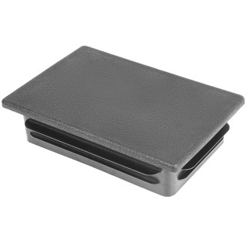 |  | 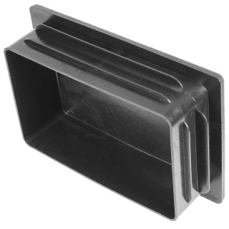 |  | 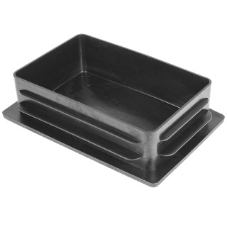 |  | 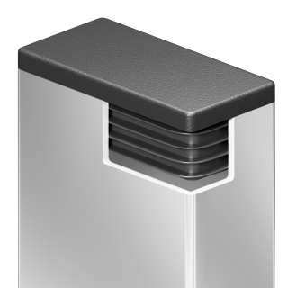
Артикул |  | Цвет |  | от 10000 | от 5000 | от 1000 | от 500 | от 100 | розница | Наличие на 06.08.2026
100-150ПЧВ |  | черный |  | 197.20р. | 208.80р. | 226.20р. | 267.00р. | 296.00р. | 385.00р. | 594
100-150ПБВ |  | белый |  | 236.64р. | 250.56р. | 271.44р. | 320.40р. | 355.20р. | 462.00р. | —
100-150ПСВ |  | серый |  | 236.64р. | 250.56р. | 271.44р. | 320.40р. | 355.20р. | 462.00р. | —
 | Все цены указаны в рублях и включают в себя НДС. Все цены указаны при условии 100% предоплаты и действительны в течение 5 дней. Все цены указаны при условии самовывоза продукции со склада в г. Екатеринбург (для иногородних клиентов доставка до склада ТК в г. Екатеринбург бесплатна). Все цены указаны за стандартный цвет для каждого вида изделия (изменение цвета на любой из предлагаемой палитры +20% к стоимости, изменение цвета на любой по системе RAL +50% к стоимости). О возможных сроках поставки заказного товара, необходимо уточнять заранее

